Perhitungan Manual
No | Provinsi | Luas_Areal_2014 | Produktiv_2014 | Produksi_2014 | Deviation | Deviation 2
1 | Aceh | 101,650 | 683 | 28,015 | 50,843 | 2,585,019,518 | No | Latihan K Means menggunakan data tahun 2014
2 | Sumatera Utara | 65,639 | 740 | 19,380 | 14,832 | 219,989,031 | 1 | C = 3 | Jumlah Cluster
3 | Sumatera Barat | 156,998 | 816 | 56,675 | 106,191 | 11,276,470,547 | 2 | Tentukan Titik Centroid Secara Acak | Centroid
4 | Riau | 7,156 | 695 | 2,952 | -43,651 | 1,905,369,012 |  |  | C1 | 101,650 | 683 | 28,015
5 | Kepulauan Riau | 5 | 333 | 1 | -50,802 | 2,580,840,439 |  |  | C2 | 7,572 | 604 | 1,925
6 | Jambi | 2,220 | 583 | 486 | -48,587 | 2,360,693,924 |  |  | C3 | 10,662 | 555 | 3,661
7 | Sumatera Selatan | 10,455 | 791 | 3,118 | -40,352 | 1,628,306,726
8 | Kepulauan Bangka Belitung | 710 | 477 | 117 | -50,097 | 2,509,718,705 | 3 & 4 | C1 | C2 | C3 | Jarak Terdekat | Cluster | 4 | Data Ke | C1 | C2 | C3
9 | Bengkulu | 13,421 | 728 | 4,616 | -37,386 | 1,397,710,961 |  | - | 97,629 | 94191.488419 | - |  |  | 1 | 1
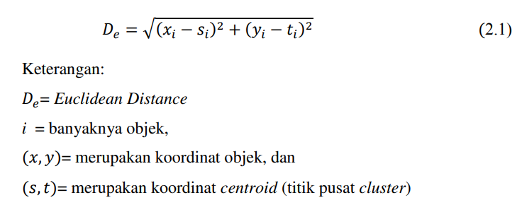
10 | Lampung | 72,032 | 801 | 34,689 | 21,225 | 450,501,780 |  | 37,032 | 60,634 | 57180.646951 | 37,032 |  |  | 2 | 1
11 | DKI Jakarta | - | - | - | -50,807 | 2,581,348,483 |  | 62,328 | 159,140 | 155643.17672 | 62,328 |  |  | 3 | 1
12 | Jawa Barat | 9,546 | 514 | 2,509 | -41,261 | 1,702,457,147 |  | 97,761 | 1,113 | 3578.7750318 | 1,113 |  |  | 4 |  | 2
13 | Banten | 7,582 | 708 | 2,414 | -43,225 | 1,868,371,559 |  | 105,435 | 7,813 | 11269.897786 | 7,813 |  |  | 5 |  | 2
14 | Jawa Tengah | 7,572 | 604 | 1,925 | -43,235 | 1,869,229,927 |  | 103,171 | 5,542 | 9019.0381834 | 5,542 |  |  | 6 |  | 2
15 | DI. Yogyakarta | 5,088 | 406 | 1,039 | -45,719 | 2,090,229,044 |  | 94,533 | 3,125 | 627.20405477 | 627 |  |  | 7 |  |  | 3
16 | Jawa Timur | 51,072 | 854 | 24,871 | 265 | 70,128 |  | 104,725 | 7,098 | 10564.371371 | 7,098 |  |  | 8 |  | 2
17 | Bali | 14,484 | 641 | 4,960 | -36,323 | 1,319,329,293 |  | 91,279 | 6,439 | 2924.9317677 | 2,925 |  |  | 9 |  |  | 3
18 | Nusa Tenggara Barat | 7,993 | 442 | 1,352 | -42,814 | 1,833,037,978 |  | 30,361 | 72,309 | 68768.752869 | 30,361 |  |  | 10 | 1
19 | Nusa Tenggara Timur | 52,520 | 584 | 11,581 | 1,713 | 2,935,490 |  | #VALUE! | #VALUE! | #VALUE! | #VALUE! |  |  | 11 | - | - | -
20 | Kalimantan Barat | 11,477 | 551 | 2,007 | -39,330 | 1,546,846,759 |  | 95,570 | 2,060 | 1604.2065606 | 1,604 |  |  | 12 |  |  | 3
21 | Kalimantan Tengah | 987 | 531 | 163 | -49,820 | 2,482,013,746 |  | 97,489 | 501 | 3325.6801365 | 501 |  |  | 13 |  | 2
22 | Kalimantan Selatan | 695 | 294 | 66 | -50,112 | 2,511,209,816 |  | 97,629 | - | 3544.2538983 | - |  |  | 14 |  | 2
23 | Kalimantan Timur | 9,514 | 707 | 3,054 | -41,293 | 1,705,109,601 |  | 100,260 | 2,645 | 6161.6217495 | 2,645 |  |  | 15 |  | 2
24 | Kalimantan Utara | 9,992 | 895 | 5,380 | -40,815 | 1,665,862,003 |  | 50,676 | 49,181 | 45638.963013 | 45,639 |  |  | 16 | 1
25 | Sulawesi Utara | 17,896 | 673 | 4,583 | -32,911 | 1,083,161,750 |  | 90,163 | 7,549 | 4038.5128731 | 4,039 |  |  | 17 | 1
26 | Gorontalo | 14,222 | 853 | 2,890 | -36,585 | 1,338,487,249 |  | 97,379 | 729 | 3531.0863626 | 729 |  |  | 18 |  | 2
27 | Sulawesi Tengah | 291,449 | 908 | 161,469 | 240,643 | 57,908,821,093 |  | 51,806 | 45,973 | 42601.384624 | 42,601 |  |  | 19 |  |  | 3
28 | Sulawesi Selatan | 250,175 | 802 | 118,329 | 199,368 | 39,747,542,492 |  | 93,849 | 3,906 | 1844.3153608 | 1,844 |  |  | 20 |  |  | 3
29 | Sulawesi Barat | 168,391 | 854 | 72,037 | 117,584 | 13,826,003,457 |  | 104,445 | 6,817 | 10287.412235 | 6,817 |  |  | 21 |  | 2
30 | Sulawesi Tenggara | 254,108 | 852 | 125,079 | 203,301 | 41,331,441,847 |  | 104,753 | 7,131 | 10598.555014 | 7,131 |  |  | 22 |  | 2
31 | Maluku | 30,134 | 594 | 9,680 | -20,673 | 427,352,371 |  | 95,457 | 2,248 | 1307.3482326 | 1,307 |  |  | 23 |  | 2
32 | Maluku Utara | 33,001 | 683 | 10,379 | -17,806 | 317,049,106 |  | 94,412 | 4,229 | 1875.7828059 | 1,876 |  |  | 24 |  | 2
33 | Papua | 38,590 | 480 | 8,937 | -12,217 | 149,254,424 |  | 86,971 | 10,660 | 7293.4563888 | 7,293 |  |  | 25 |  | 2
34 | Papua Barat | 10,662 | 555 | 3,661 | -40,145 | 1,611,658,680 |  | 90,967 | 6,724 | 3654.8422759 | 3,655 |  |  | 26 |  |  | 3
 | Mean | 50,807 | 636 | 22,073 |  | 207,833,444,086 |  | 232,021 | 325,639 | 322095.10374 | 232,021 |  |  | 27 | 1
 |  |  |  |  |  | K - Means |  | 173,828 | 269,084 | 265547.27617 | 173,828 |  |  | 28 | 1
 |  |  |  |  | Step 1 | Tentukan Jumlah Cluster |  | 79,952 | 175,438 | 171912.6478 | 79,952 |  |  | 29 | 1
 |  | 1,360,442 |  |  | Step 2 | Inisialisasi titik Pusat Cluster |  | 180,734 | 275,585 | 272045.16659 | 180,734 |  |  | 30 | 1
 |  |  |  |  | Step 3 | Menghitung Jarak data Dengan Titik pusat Cluster (Euclidean Distance) |  | 73,829 | 23,858 | 20381.991262 | 20,382 |  |  | 31 |  |  | 3
 |  |  |  |  | Step 4 | Kelompokan Data Terdekat dengan Pusat Cluster |  | 70,878 | 26,797 | 23327.958512 | 23,328 |  |  | 32 |  |  | 3
 |  |  |  |  | Step 5 | Hitung kembali pusat centroid pada iterasi ke 1 menggunakna persamaan |  | 65,883 | 31,801 | 28422.508696 | 28,423 |  |  | 33 |  |  | 3
 |  | 10,332,734,698 |  |  | Step 6 | Jika data berpindah maka ulangi perhitungan Step 1 |  | 94,191 | 3,544 | 0 | - |  |  | 34 |  |  | 3
 |  | 4,308,478,321 |  |  |  | Optimasi Jumlah Cluster |  |  |  |  |  |  |  | Total | 10 | 13 | 10
 |  | 24,648,277,805
 |  | 5,188,609,024 |  |  |  |  | 5 | Hitung kembali pusat centroid | Centroid
 |  | 84,942,805,221 |  |  |  |  |  |  | C1 | 142,600 | 795 | 64,550
 |  | 62,587,445,566 |  |  |  |  |  |  | C2 | 5,955 | 565 | 1,810
 |  | 28,355,528,881 |  |  |  |  |  |  | C3 | 22,403 | 633 | 5,938
 |  | 64,571,043,375
 | SSE | 220,363,879,516

 |  |  | 4,175,494,284

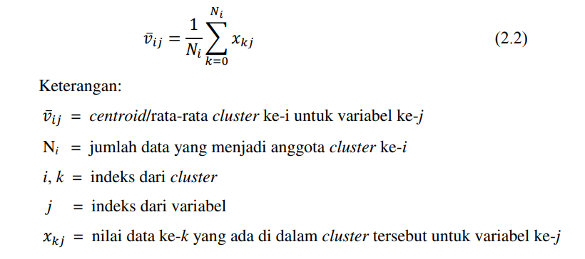
 |  |  |  |  |  |  | 5 = Return Step 3 & 4 | C1 | C2 | C3 | Jarak Terdekat | Cluster | 4 | Data Ke | C1 | C2 | C3
 |  |  |  |  |  |  |  | 54,879 | 99,219 | 82,265 | 54,879 | Fix |  | 1 | 1
Ove |  |  |  |  |  |  |  | 89,238 | 62,217 | 45,278 | 45,278 | Move |  | 2 |  |  | 3
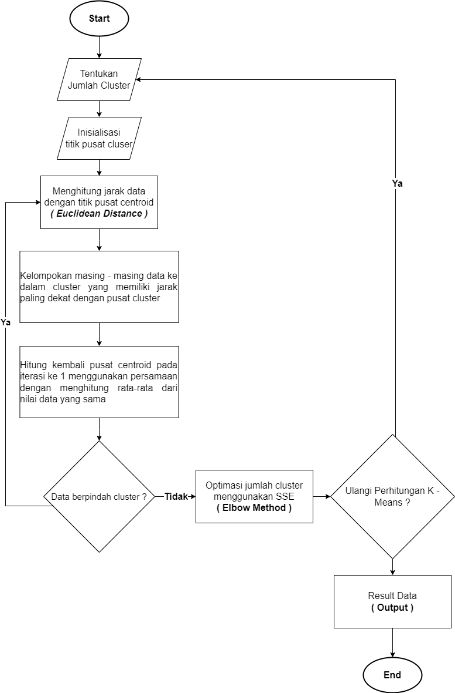
 |  |  |  |  |  |  |  | 16,411 | 160,699 | 143,840 | 16,411 | Fix |  | 3 | 1
 |  |  |  |  |  |  |  | 148,793 | 1,663 | 15,536 | 1,663 | Fix |  | 4 |  | 2
 |  |  |  |  |  |  |  | 156,525 | 6,223 | 23,173 | 6,223 | Fix |  | 5 |  | 2
 |  |  |  |  |  |  |  | 154,308 | 3,962 | 20,906 | 3,962 | Fix |  | 6 |  | 2
 |  |  |  |  |  |  |  | 145,727 | 4,692 | 12,277 | 4,692 | Move |  | 7 |  | 2
 |  |  |  |  |  |  |  | 155,835 | 5,512 | 22,461 | 5,512 | Fix |  | 8 |  | 2
 |  |  |  |  |  |  |  | 142,406 | 7,978 | 9,079 | 7,978 | Move |  | 9 |  | 2
 |  |  |  |  |  |  |  | 76,626 | 73,806 | 57,356 | 57,356 | Move |  | 10 |  |  | 3
 |  |  |  |  |  |  |  | #VALUE! | #VALUE! | #VALUE! | #VALUE! |  |  | 11 | - | - | -
 |  |  |  |  |  |  |  | 146,808 | 3,659 | 13,307 | 3,659 | Fix |  | 12 |  | 2
 |  |  |  |  |  |  |  | 148,629 | 1,742 | 15,234 | 1,742 | Fix |  | 13 |  | 2
 |  |  |  |  |  |  |  | 148,844 | 1,622 | 15,364 | 1,622 | Fix |  | 14 |  | 2
 |  |  |  |  |  |  |  | 151,471 | 1,171 | 17,996 | 1,171 | Move |  | 15 |  | 2
 |  |  |  |  |  |  |  | 99,759 | 50,670 | 34,357 | 34,357 | Move |  | 16 |  |  | 3
 |  |  |  |  |  |  |  | 141,296 | 9,093 | 7,978 | 7,978 | Move |  | 17 |  | 2
 |  |  |  |  |  |  |  | 148,705 | 2,093 | 15,123 | 2,093 | Fix |  | 18 |  | 2
 |  |  |  |  |  |  |  | 104,500 | 47,580 | 30,642 | 30,642 | Fix |  | 19 |  |  | 3
 |  |  |  |  |  |  |  | 145,275 | 5,526 | 11,612 | 5,526 | Move |  | 20 |  | 2
 |  |  |  |  |  |  |  | 155,563 | 5,233 | 22,181 | 5,233 | Fix |  | 21 |  | 2
 |  |  |  |  |  |  |  | 155,870 | 5,548 | 22,491 | 5,548 | Fix |  | 22 |  | 2
 |  |  |  |  |  |  |  | 146,607 | 3,773 | 13,208 | 3,773 | Fix |  | 23 |  | 2
 |  |  |  |  |  |  |  | 145,210 | 5,400 | 12,426 | 5,400 | Fix |  | 24 |  | 2
 |  |  |  |  |  |  |  | 138,374 | 12,259 | 4,707 | 4,707 | Move |  | 25 |  |  | 3
 |  |  |  |  |  |  |  | 142,418 | 8,342 | 8,733 | 8,342 | Fix |  | 26 |  |  | 3
 |  |  |  |  |  |  |  | 177,622 | 327,106 | 310,767 | 177,622 | Fix |  | 27 | 1
 |  |  |  |  |  |  |  | 120,268 | 270,592 | 253,992 | 120,268 | Fix |  | 28 | 1
 |  |  |  |  |  |  |  | 26,856 | 176,968 | 160,255 | 26,856 | Fix |  | 29 | 1
 |  |  |  |  |  |  |  | 126,877 | 277,084 | 260,542 | 126,877 | Fix |  | 30 | 1
 |  |  |  |  |  |  |  | 125,137 | 25,428 | 8,590 | 8,590 | Fix |  | 31 |  |  | 3
 |  |  |  |  |  |  |  | 122,256 | 28,372 | 11,491 | 11,491 | Fix |  | 32 |  |  | 3
 |  |  |  |  |  |  |  | 117,945 | 33,405 | 16,463 | 16,463 | Fix |  | 33 |  |  | 3
 |  |  |  |  |  |  |  | 145,311 | 5,058 | 11,960 | 5,058 | Move |  | 34 |  | 2
 |  |  |  |  |  |  |  |  |  |  |  |  |  | Total | 6 | 18 | 9

 |  |  |  |  |  | Jika ada daat yang berpindah maka ulangi ke Step 2 hingga data yang berada di Step 5 tidak berubah

